加古川市(R60930)
区番号 | 町名 | ﾖﾐｶﾞﾅ | 配布ランク | 一戸建数(a) | 集合住宅数 (b) | 配布可能 世帯数 a+b | 事業所数 (左記に含みません)
 | 加古川市全域合計 |  |  | 77,866 | 34,740 | 112,606 | 4,431 | ※事業所のみの配布はお受けしておりませんが、通常配布にオプションとして加算して配布することが可能です。
1 | 加古川町篠原町 | カコガワチョウシノハラチョウ | A | 180 | 417 | 597 | 81 |  |  |  |  | 加古川市 料金設定(価格はすべて税別)■
2 | 加古川町寺家町 | カコガワチョウジケマチ | A | 393 | 604 | 997 | 158 | A地区合計配布数 |  | B地区合計配布数 |  |  | A | B | C | D
3 | 加古川町本町 | カコガワチョウホンマチ | A | 721 | 381 | 1,102 | 24 | 55,789 |  | 41,189 |  | A4サイズ以下 | 6円/1枚 | 8円/1枚 | 10円/1枚 | 15円/1枚 | ※配布期間は14営業日
4 | 加古川町木村 | カコガワチョウキムラ | A | 1,022 | 524 | 1,546 | 39 | A地区価格：6円/1枚(税別) |  | B地区価格：8円/1枚(税別) |  | 一戸建てのみ配布 | 規定価格に＋2円(A,B地区のみ対応) |  |  |  | ※配布期間は上記期間＋7営業日
5 | 加古川町稲屋 | カコガワチョウイナヤ | A | 2,433 | 404 | 2,837 | 45 | A地区全域配布料↓ |  | B地区全域配布料↓ |  | B4/A3 | 上記価格に＋2円 |  |  |  | ※折り加工済の場合は上記価格＋1円
6 | 加古川町友沢 | カコガワチョウトモサワ | A | 630 | 129 | 759 | 10 | 334,734 | 円 | 329,512 | 円 | その他の変形サイズ | 応相談 |  |  |  | ※親紙承諾いただける場合は-1円
7 | 加古川町西河原 | カコガワチョウニシガワラ | A | 183 | 867 | 1,050 | 9
8 | 加古川町粟津 | カコガワチョウアワヅ | A | 975 | 1003 | 1,978 | 194 | C地区合計配布数 |  | D地区合計配布数
9 | 加古川町北在家 | カコガワチョウキタザイケ | A | 1,233 | 458 | 1,691 | 105 | 9,783 |  | 8,043
10 | 加古川町備後 | カコガワチョウビンゴ | A | 399 | 417 | 816 | 46 | C地区価格：10円/1枚(税別) |  | D地区価格：15円/1枚(税別)
11 | 加古川町南備後 | カコガワチョウミナミビンゴ | A | 499 | 298 | 797 | 33 | C地区全域配布料↓ |  | D地区全域配布料↓
12 | 加古川町大野 | カコガワチョウオオノ | B | 1,297 | 308 | 1,605 | 45 | 97,830 | 円 | 120,645 | 円
13 | 加古川町中津 | カコガワチョウナカツ | A | 2,053 | 240 | 2,293 | 43
14 | 加古川町河原 | カコガワチョウカワラ | A | 1,164 | 842 | 2,006 | 82
15 | 加古川町溝之口 | カコガワチョウミゾノクチ | A | 920 | 886 | 1,806 | 80 | 区全域配布料↓
16 | 加古川町平野 | カコガワチョウヒラノ | A | 237 | 1145 | 1,382 | 61 | 882,721 | 円
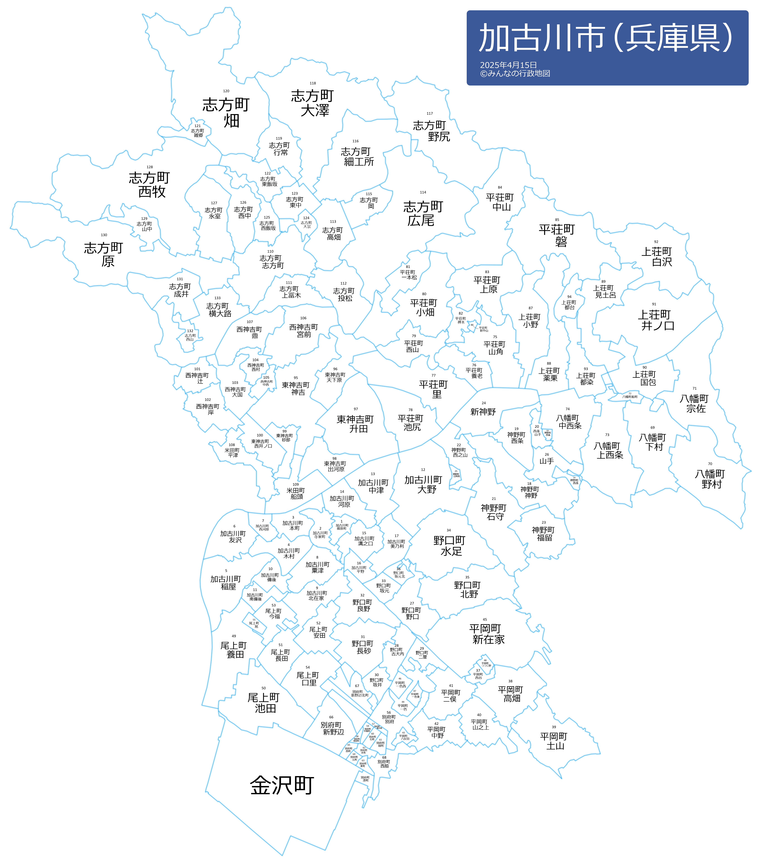
17 | 加古川町美乃利 | カコガワチョウミノリ | A | 1,432 | 666 | 2,098 | 39
18 | 神野町神野 | カンノチョウカンノ | D | 326 | 3 | 329 | 13
19 | 神野町西条 | カンノチョウサイジョウ | D | 433 | 89 | 522 | 32
20 | 神野町西条山手１丁目 | カンノチョウサイジョウヤマテ1チョウメ | B | 108 | 0 | 108 | 5
20 | 神野町西条山手２丁目 | カンノチョウサイジョウヤマテ2チョウメ | B | 209 | 4 | 213 | 2
21 | 神野町石守 | カンノチョウイシモリ | C | 1,348 | 58 | 1,406 | 51
21 | 神野町石守１丁目 | カンノチョウイシモリ１チョウメ | C | 98 | 0 | 98 | 10
21 | 神野町石守２丁目 | カンノチョウイシモリ２チョウメ | C | 49 | 0 | 49 | 5
21 | 神野町石守３丁目 | カンノチョウイシモリ３チョウメ | C | 57 | 0 | 57 | 6
22 | 神野町西之山 | カンノチョウニシノヤマ | D | 103 | 0 | 103 | 4
23 | 神野町福留 | カンノチョウフクドメ | D | 278 | 2 | 280 | 34
23 | 神野町福留１丁目 | カンノチョウフクドメ１チョウメ | C | 80 | 0 | 80 | 3
24 | 神野町新神野１丁目 | カンノチョウシンカンノ１チョウメ | B | 91 | 0 | 91 | 3
24 | 神野町新神野２丁目 | カンノチョウシンカンノ２チョウメ | B | 147 | 386 | 533 | 7
24 | 神野町新神野３丁目 | カンノチョウシンカンノ３チョウメ | B | 268 | 80 | 348 | 9
24 | 神野町新神野４丁目 | カンノチョウシンカンノ４チョウメ | B | 114 | 12 | 126 | 0
24 | 神野町新神野５丁目 | カンノチョウシンカンノ５チョウメ | B | 12 | 141 | 153 | 13
24 | 神野町新神野６丁目 | カンノチョウシンカンノ６チョウメ | B | 239 | 0 | 239 | 7
24 | 神野町新神野７丁目 | カンノチョウシンカンノ７チョウメ | B | 54 | 253 | 307 | 16
24 | 神野町新神野８丁目 | カンノチョウシンカンノ８チョウメ | B | 182 | 2 | 184 | 5
25 | 神野町日岡苑 | カンノチョウヒオカエン | B | 205 | 0 | 205 | 3
26 | 神野町山手１丁目 | カンノチョウヤマテ１チョウメ | C | 132 | 150 | 282 | 15
26 | 神野町山手２丁目 | カンノチョウヤマテ２チョウメ | B | 287 | 40 | 327 | 2
26 | 神野町山手３丁目 | カンノチョウヤマテ３チョウメ | B | 519 | 9 | 528 | 8
27 | 野口町野口 | ノグチチョウノグチ | A | 1,299 | 949 | 2,248 | 155
28 | 野口町古大内 | ノグチチョウフルオウチ | A | 867 | 236 | 1,103 | 9
29 | 野口町二屋 | ノグチチョウフタヤ | A | 854 | 374 | 1,228 | 37
30 | 野口町坂井 | ノグチチョウサカイ | A | 670 | 291 | 961 | 22
31 | 野口町長砂 | ノグチチョウナガスナ | A | 2,126 | 893 | 3,019 | 69
32 | 野口町良野 | ノグチチョウヨシノ | A | 1,564 | 393 | 1,957 | 114
33 | 野口町坂元 | ノグチチョウサカモト | A | 446 | 110 | 556 | 55
34 | 野口町水足 | ノグチチョウミズアシ | C | 996 | 531 | 1,527 | 85
35 | 野口町北野 | ノグチチョウキタノ | B | 2,757 | 894 | 3,651 | 105
36 | 野口町坂元北１丁目 | ノグチチョウサカモトキタ１チョウメ | A | 39 | 5 | 44 | 2
36 | 野口町坂元北２丁目 | ノグチチョウサカモトキタ２チョウメ | A | 127 | 35 | 162 | 1
36 | 野口町坂元北３丁目 | ノグチチョウサカモトキタ３チョウメ | A | 58 | 39 | 97 | 2
36 | 野口町坂元北４丁目 | ノグチチョウサカモトキタ４チョウメ | A | 28 | 7 | 35 | 1
36 | 野口町坂元北５丁目 | ノグチチョウサカモトキタ５チョウメ | A | 38 | 35 | 73 | 0
37 | 平岡町西谷 | ヒラオカチョウニシタニ | C | 196 | 156 | 352 | 31
38 | 平岡町高畑 | ヒラオカチョウタカハタ | B | 1,628 | 395 | 2,023 | 66
39 | 平岡町土山 | ヒラオカチョウツチヤマ | B | 2,414 | 1636 | 4,050 | 67
40 | 平岡町山之上 | ヒラオカチョウヤマノウエ | B | 744 | 732 | 1,476 | 25 | #REF!
41 | 平岡町二俣 | ヒラオカチョウフタマタ | B | 1,595 | 1262 | 2,857 | 67
42 | 平岡町中野 | ヒラオカチョウナカノ | C | 363 | 266 | 629 | 31
43 | 平岡町八反田 | ヒラオカチョウハッタンダ | C | 77 | 91 | 168 | 4
44 | 平岡町一色 | ヒラオカチョウイシキ | A | 892 | 499 | 1,391 | 52
45 | 平岡町新在家 | ヒラオカチョウシンザイケ | A | 4,653 | 3686 | 8,339 | 520
45 | 平岡町新在家１丁目 | ヒラオカチョウシンザイケ１チョウメ
45 | 平岡町新在家２丁目 | ヒラオカチョウシンザイケ２チョウメ
45 | 平岡町新在家３丁目 | ヒラオカチョウシンザイケ３チョウメ
46 | 平岡町一色西１丁目 | ヒラオカチョウイシキニシ１チョウメ | A | 183 | 87 | 270 | 4
46 | 平岡町一色西２丁目 | ヒラオカチョウイシキニシ２チョウメ | A | 216 | 251 | 467 | 12
47 | 平岡町一色東１丁目 | ヒラオカチョウイシキヒガシ１チョウメ | A | 275 | 126 | 401 | 9
47 | 平岡町一色東２丁目 | ヒラオカチョウイシキヒガシ２チョウメ
47 | 平岡町一色東３丁目 | ヒラオカチョウイシキヒガシ３チョウメ
48 | 平岡町つつじ野 | ヒラオカチョウツツジノ | A | 342 | 56 | 398 | 15
49 | 尾上町養田 | オノエチョウヨウタ | C | 1,419 | 524 | 1,943 | 67
50 | 尾上町池田 | オノエチョウイケダ | B | 1,551 | 507 | 2,058 | 93
51 | 尾上町長田 | オノエチョウナガタ | B | 1,300 | 612 | 1,912 | 75
52 | 尾上町安田 | オノエチョウヤスタ | A | 890 | 686 | 1,576 | 62
53 | 尾上町今福 | オノエチョウイマフク | A | 706 | 360 | 1,066 | 42
54 | 尾上町口里 | オノエチョウクチリ | B | 2,023 | 1181 | 3,204 | 51
55 | 尾上町旭１丁目 | オノエチョウアサヒ１チョウメ | B | 59 | 40 | 99 | 39
55 | 尾上町旭２丁目 | オノエチョウアサヒ２チョウメ | B | 70 | 74 | 144 | 20
55 | 尾上町旭３丁目 | オノエチョウアサヒ３チョウメ | B | 53 | 91 | 144 | 14
49 | 尾上町養田１丁目 | オノエチョウヨウタ１チョウメ | C | 70 | 11 | 81 | 3
49 | 尾上町養田２丁目 | オノエチョウヨウタ２チョウメ | C | 51 | 18 | 69 | 8
49 | 尾上町養田３丁目 | オノエチョウヨウタ３チョウメ | C | 5 | 5 | 10 | 5
56 | 別府町別府 | ベフチョウベフ | B | 1,023 | 1103 | 2,126 | 39
57 | 別府町朝日町 | ベフチョウアサヒマチ | B | 68 | 151 | 219 | 46
58 | 別府町宮田町 | ベフチョウミヤデンマチ | B | 45 | 32 | 77 | 11
59 | 別府町中島町 | ベフチョウナカシママチ | B | 54 | 65 | 119 | 13
60 | 別府町石町 | ベフチョウイシマチ | C | 78 | 88 | 166 | 16
61 | 別府町緑町 | ベフチョウミドリマチ | D | 0 | 0 | 0 | 17
62 | 別府町本町１丁目 | ベフチョウホンマチ１チョウメ | B | 37 | 108 | 145 | 12
62 | 別府町本町２丁目 | ベフチョウホンマチ２チョウメ | B | 52 | 47 | 99 | 4
63 | 別府町東町 | ベフチョウヒガシマチ | C | 70 | 41 | 111 | 15
64 | 別府町元町 | ベフチョウモトマチ | B | 109 | 5 | 114 | 5
65 | 別府町西町 | ベフチョウニシマチ | C | 43 | 70 | 113 | 14
66 | 別府町新野辺 | ベフチョウシノベ | B | 1,592 | 701 | 2,293 | 79
67 | 別府町新野辺北町１丁目 | ベフチョウシノベキタマチ１チョウメ | B | 95 | 69 | 164 | 6
67 | 別府町新野辺北町２丁目 | ベフチョウシノベキタマチ２チョウメ | B | 209 | 60 | 269 | 12
67 | 別府町新野辺北町３丁目 | ベフチョウシノベキタマチ３チョウメ | B | 168 | 85 | 253 | 7
67 | 別府町新野辺北町４丁目 | ベフチョウシノベキタマチ４チョウメ | B | 94 | 29 | 123 | 2
67 | 別府町新野辺北町５丁目 | ベフチョウシノベキタマチ５チョウメ | B | 201 | 64 | 265 | 4
67 | 別府町新野辺北町６丁目 | ベフチョウシノベキタマチ６チョウメ | B | 105 | 98 | 203 | 5
67 | 別府町新野辺北町７丁目 | ベフチョウシノベキタマチ７チョウメ | B | 133 | 124 | 257 | 10
67 | 別府町新野辺北町８丁目 | ベフチョウシノベキタマチ８チョウメ | B | 216 | 88 | 304 | 6
68 | 別府町西脇 | ベフチョウニシワキ | C | 191 | 103 | 294 | 23
68 | 別府町西脇２丁目 | ベフチョウニシワキ２チョウメ | C
68 | 別府町西脇３丁目 | ベフチョウニシワキ３チョウメ | C
69 | 八幡町下村 | ヤハタチョウシモムラ | D | 241 | 113 | 354 | 30
70 | 八幡町野村 | ヤハタチョウノムラ | D | 173 | 9 | 182 | 19
71 | 八幡町宗佐 | ヤハタチョウソウサ | D | 348 | 117 | 465 | 35
72 | 八幡町船町 | ヤハタチョウフナマチ | D | 88 | 0 | 88 | 5
73 | 八幡町上西条 | ヤハタチョウカミサイジョウ | D | 265 | 0 | 265 | 11
74 | 八幡町中西条 | ヤハタチョウナカサイジョウ | D | 186 | 4 | 190 | 9
75 | 平荘町山角 | ヘイソウチョウヤマカド | D | 188 | 0 | 188 | 8
76 | 平荘町養老 | ヘイソウチョウヨウロウ | D | 154 | 28 | 182 | 12
77 | 平荘町里 | ヘイソウチョウサト | D | 257 | 0 | 257 | 12
78 | 平荘町池尻 | ヘイソウチョウイケジリ | D | 207 | 0 | 207 | 5
79 | 平荘町西山 | ヘイソウチョウニシヤマ | D | 114 | 0 | 114 | 3
80 | 平荘町小畑 | ヘイソウチョウコバタ | D | 329 | 18 | 347 | 10
81 | 平荘町一本松 | ヘイソウチョウイッポンマツ | D | 152 | 12 | 164 | 2
82 | 平荘町神木 | ヘイソウチョウコウギ | D | 61 | 0 | 61 | 2
83 | 平荘町上原 | ヘイソウチョウカミハラ | D | 65 | 0 | 65 | 8
84 | 平荘町中山 | ヘイソウチョウナカヤマ | D | 5 | 0 | 5 | 2
85 | 平荘町磐 | ヘイソウソウチョウイワオ | D | 96 | 0 | 96 | 2
86 | 平荘町新中山 | ヘイソウチョウシンナカヤマ | D | 32 | 0 | 32 | 1
87 | 上荘町小野 | カミソウチョウオノ | D | 221 | 0 | 221 | 6
88 | 上荘町薬栗 | カミソウチョウクスクリ | D | 187 | 0 | 187 | 15
89 | 上荘町見土呂 | カミソウチョウミドロ | D | 140 | 0 | 140 | 5
90 | 上荘町国包 | カミソウチョウクニカネ | D | 352 | 6 | 358 | 11
91 | 上荘町井ノ口 | カミソウチョウイノクチ | D | 93 | 8 | 101 | 10
92 | 上荘町白沢 | カミソウチョウシラサワ | D | 23 | 0 | 23 | 0
93 | 上荘町都染 | カミソウチョウツゾメ | D | 131 | 0 | 131 | 13
94 | 上荘町都台１丁目 | カミソウチョウミヤコダイ１チョウメ | B | 275 | 0 | 275 | 4
94 | 上荘町都台２丁目 | カミソウチョウミヤコダイ２チョウメ | B | 115 | 103 | 218 | 5
94 | 上荘町都台３丁目 | カミソウチョウミヤコダイ３チョウメ | B | 193 | 0 | 193 | 2
95 | 東神吉町神吉 | ヒガシカンキチョウカンキ | B | 1,940 | 32 | 1,972 | 62
96 | 東神吉町天下原 | ヒガシカンキチョウアマガハラ | B | 232 | 95 | 327 | 14
97 | 東神吉町升田 | ヒガシカンキチョウマスダ | B | 567 | 8 | 575 | 16
98 | 東神吉町出河原 | ヒガシカンキチョウデガハラ | B | 652 | 18 | 670 | 37
99 | 東神吉町砂部 | ヒガシカンキチョウイサベ | B | 508 | 34 | 542 | 12
100 | 東神吉町西井ノ口 | ヒガシカンキチョウニシイノクチ | A | 1,239 | 359 | 1,598 | 43
101 | 西神吉町辻 | ニシカンキチョウツジ | C | 181 | 12 | 193 | 15
102 | 西神吉町岸 | ニシカンキチョウキシ | B | 1,253 | 645 | 1,898 | 30
103 | 西神吉町大国 | ニシカンキチョウオオクニ | B | 629 | 24 | 653 | 5
104 | 西神吉町西村 | ニシカンキチョウニシムラ | C | 99 | 0 | 99 | 3
105 | 西神吉町中西 | ニシカンキチョウナカニシ | B | 235 | 0 | 235 | 2
106 | 西神吉町宮前 | ニシカンキチョウミヤマエ | C | 243 | 0 | 243 | 10
107 | 西神吉町鼎 | ニシカンキチョウカナエ | C | 226 | 21 | 247 | 12
108 | 米田町平津 | ヨネダチョウヒラツ | A | 1,486 | 595 | 2,081 | 36
109 | 米田町船頭 | ヨネダチョウセンドウ | A | 506 | 298 | 804 | 26
110 | 志方町志方町 | シカタチョウシカタマチ | C | 786 | 28 | 814 | 22
111 | 志方町上冨木 | シカタチョウカミトミコ | C | 545 | 50 | 595 | 8
112 | 志方町投松 | シカタチョウネジマツ | C | 131 | 4 | 135 | 2
113 | 志方町高畑 | シカタチョウタカハタ | D | 128 | 0 | 128 | 1
114 | 志方町廣尾 | シカタチョウヒロオ | D | 212 | 0 | 212 | 2
115 | 志方町岡 | シカタチョウオカ | D | 68 | 0 | 68 | 7
116 | 志方町細工所 | シカタチョウサイクジョ | D | 385 | 0 | 385 | 11
117 | 志方町野尻 | シカタチョウノジリ | D | 28 | 0 | 28 | 1
118 | 志方町大澤 | シカタチョウオオザワ | D | 102 | 0 | 102 | 2
119 | 志方町行常 | シカタチョウユキツネ | D | 37 | 0 | 37 | 0
120 | 志方町畑 | シカタチョウハタ | D | 76 | 0 | 76 | 4
121 | 志方町雑郷 | シカタチョウゾウゴウ | D | 3 | 0 | 3 | 0
122 | 志方町東飯坂 | シカタチョウヒガシイイザカ | D | 45 | 0 | 45 | 5
123 | 志方町東中 | シカタチョウヒガシナカ | D | 47 | 0 | 47 | 3
124 | 志方町大宗 | シカタチョウオオムネ | D | 32 | 0 | 32 | 1
125 | 志方町西飯坂 | シカタチョウニシイイザカ | D | 73 | 0 | 73 | 10
126 | 志方町西中 | シカタチョウニシナカ | D | 120 | 0 | 120 | 5
127 | 志方町永室 | シカタチョウナガムロ | D | 159 | 0 | 159 | 3
128 | 志方町西牧 | シカタチョウニシマキ | D | 138 | 0 | 138 | 12
129 | 志方町山中 | シカタチョウヤマナカ | D | 47 | 0 | 47 | 2
130 | 志方町原 | シカタチョウハラ | D | 212 | 0 | 212 | 8
131 | 志方町成井 | シカタチョウナルイ | D | 117 | 0 | 117 | 6
132 | 志方町西山 | シカタチョウニシヤマ | D | 94 | 0 | 94 | 0
133 | 志方町横大路 | シカタチョウヨコオオジ | D | 257 | 6 | 263 | 14

単価表
※事業所のみの配布はお受けしておりませんが、通常配布にオプションとして加算して配布することが可能です。
 |  |  |  | 加古川市 料金設定(価格はすべて税別)■
A地区合計配布数 |  | B地区合計配布数 |  |  | A | B | C | D
55,789 |  | 41,189 |  | A4サイズ以下 | 6円/1枚 | 8円/1枚 | 10円/1枚 | 15円/1枚 | ※配布期間は14営業日
A地区価格：6円/1枚(税別) |  | B地区価格：8円/1枚(税別) |  | B4/A3 | 上記価格に＋2円 |  |  |  | ※お客様が折り加工をする場合は+1円
A地区全域配布料↓ |  | B地区全域配布料↓ |  | 一戸建てのみ配布 | 規定価格に＋2円(A,B地区のみ対応) |  |  |  | ※配布期間は上記期間＋7営業日
334,734 | 円 | 329,512 | 円 | その他の変形サイズ | 応相談 |  |  |  | ※親紙承諾いただける場合は-1円

C地区合計配布数 |  | D地区合計配布数
9,783 |  | 8,043
C地区価格：10円/1枚(税別) |  | D地区価格：15円/1枚(税別)
C地区全域配布料↓ |  | D地区全域配布料↓
97,830 | 円 | 120,645 | 円

区全域配布料↓
882,721 | 円



#REF!

